Cost
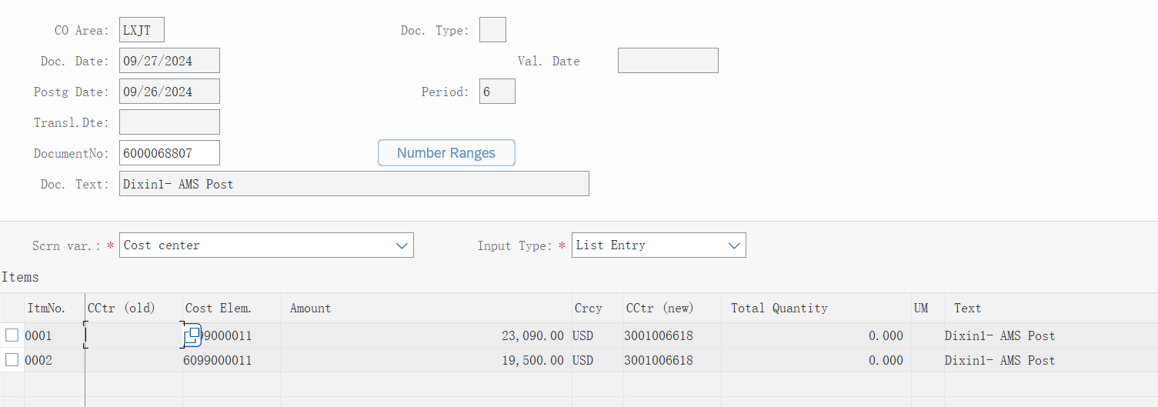
 | Development | Operation + Platform $ | Total
 | $
Phase 1 | 542,588 |  | 542,588
Phase 2 | 314,408 | 112,668 | 427,076
Phase 3 | 323,940 | 146,256 | 470,196
Total | 1,180,936 | 258,924 | 1,439,860
Post Delivery- |  | 153,296 | 153,296
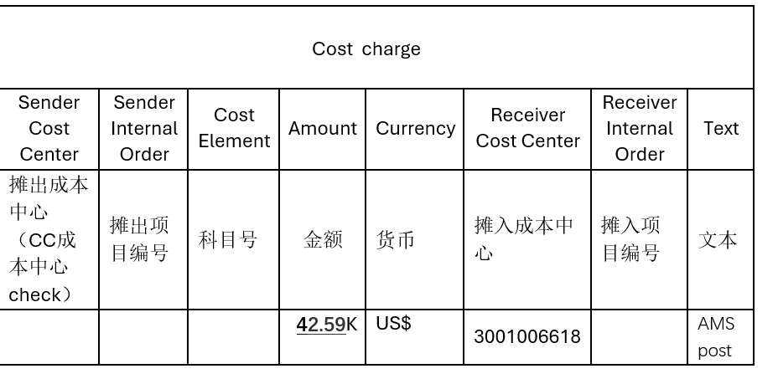
Ongoing Maintenance

